工程量清单计价表
《工程量清单计价表（宜阳山水文苑项目地下车库环氧地坪漆及交通设施工程）》
序号 | 名称 | 简图 | 规格 | 单位 | 工程量 | 含税（ 9 %）固定综合单价（元） | 含税（ 9 %）金额（元） | 备注

一、标线部分
1 | 直行箭头 | 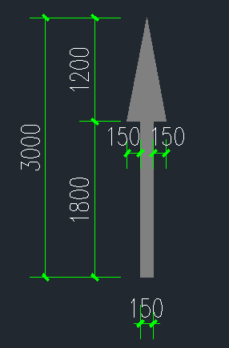 | 1、白色环氧冷涂划线，漆面平整,光洁 2、规格：长3000mm 3、具体做法详见图纸设计 4、包含与之相关的其他一切费用 | 个 | 31 | 27.00 | 837.00
2 | 直行左右转 | 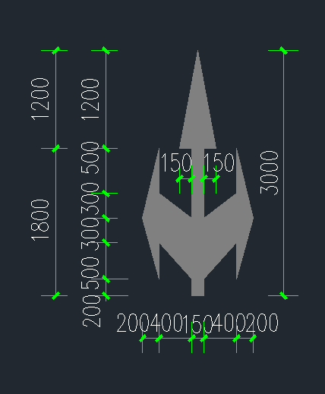 | 1、白色环氧冷涂划线，漆面平整,光洁 2、长3000mm 3、具体做法详见图纸设计 4、包含与之相关的其他一切费用 | 个 | 17 | 27.00 | 459.00
3 | 掉头箭头 | 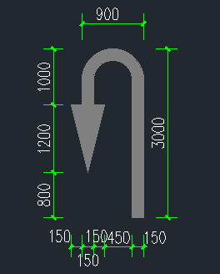 | 1、白色环氧冷涂划线，漆面平整，光洁 2、规格：长3000mm 3、具体做法详见图纸设计 4、包含与之相关的其他一切费用 | 个 | 12 | 27.00 | 324.00
4 | 直行右转 | 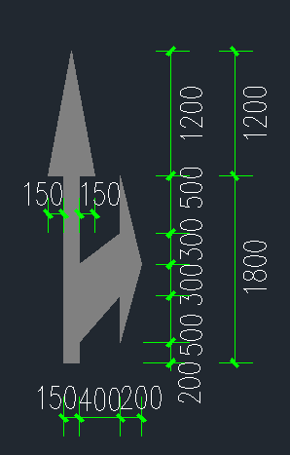 | 1、白色环氧冷涂划线，漆面平整，光洁 2、规格：长3000mm 3、具体做法详见图纸设计 4、包含与之相关的其他一切费用 | 个 | 9 | 27.00 | 243.00
5 | 直行左转 | 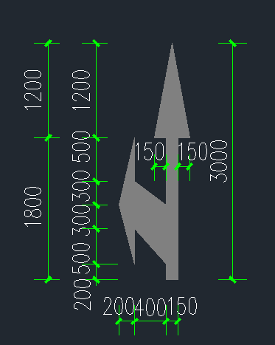 | 1、白色环氧冷涂划线，漆面平整，光洁 2、规格：长3000mm 3、具体做法详见图纸设计 4、包含与之相关的其他一切费用 | 个 | 16 | 27.00 | 432.00
6 | 左转箭头 | 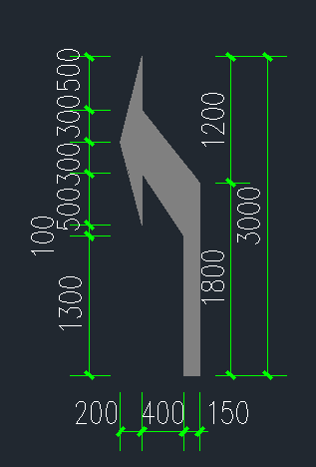 | 1、白色环氧冷涂划线，漆面平整，光洁 2、规格：长3000mm 3、具体做法详见图纸设计 4、包含与之相关的其他一切费用 | 个 | 8 | 27.00 | 216.00
7 | 右转箭头 | 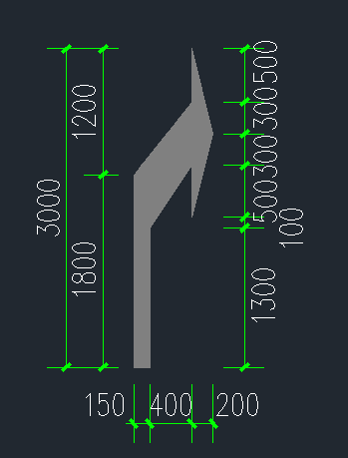 | 1、白色环氧冷涂划线，漆面平整，光洁 2、规格：长3000mm 3、具体做法详见图纸设计 4、包含与之相关的其他一切费用 | 个 | 5 | 27.00 | 135.00
8 | 左右转箭头 | 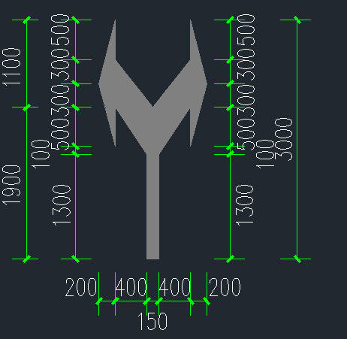 | 1、白色环氧冷涂划线，漆面平整，光洁 2、规格：长3000mm 3、具体做法详见图纸设计 4、包含与之相关的其他一切费用 | 个 | 19 | 27.00 | 513.00
9 | 车位导向 | 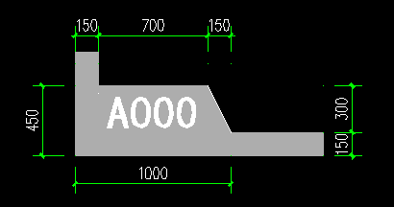 | 1、冷涂标线，漆面平整，光洁 2、规格：450*1000mm 3、具体做法详见图纸设计 4、包含与之相关的其他一切费用 | 个 | 822 | 3.50 | 2877.00
10 | 车位编号 | 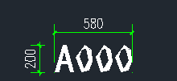 | 1、冷涂标线，漆面平整，光洁 2、规格：200*580mm 2、具体做法详见图纸设计 3、包含与之相关的其他一切费用 | 个 | 822 | 4.50 | 3699.00
11 | 标准车位线 | 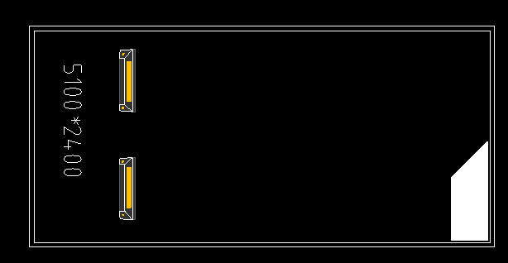 | 1、冷涂标线，漆面平整，光洁 2、线宽150mm(2400*5100mm) 3、具体做法详见图纸设计 4、包含与之相关的其他一切费用 | 个 | 1 | 28.00 | 28.00
12 | 标准车位线 |  | 1、冷涂标线，漆面平整，光洁 2、线宽150mm（2400*5300mm） 3、具体做法详见图纸设计 4、包含与之相关的其他一切费用 | 个 | 670 | 30.00 | 20100.00
13 | 微型车位线 | 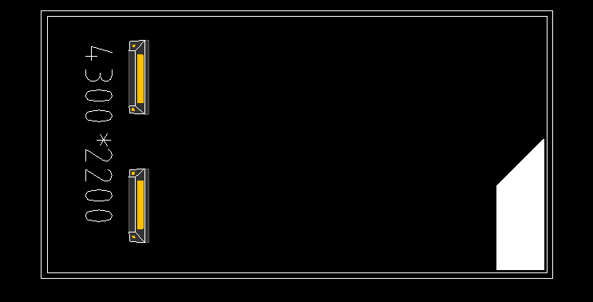 | 1、冷涂标线，漆面平整，光洁 2、线宽150mm（2200*4300mm） 3、具体做法详见图纸设计 4、包含与之相关的其他一切费用 | 个 | 4 | 26.00 | 104.00
14 | 加宽车位线 |  | 1、冷涂标线，漆面平整，光洁 2、线宽150mm（2800*5300mm） 3、具体做法详见图纸设计 4、包含与之相关的其他一切费用 | 个 | 9 | 32.00 | 288.00
15 | 加长车位线 |  | 1、冷涂标线，漆面平整，光洁 2、线宽150mm（2400*5900mm） 3、具体做法详见图纸设计 4、包含与之相关的其他一切费用 | 个 | 65 | 32.00 | 2080.00
16 | 侧方加长车位线 |  | 1、冷涂标线，漆面平整，光洁 2、线宽150mm（2400*6000mm） 3、具体做法详见图纸设计 4、包含与之相关的其他一切费用 | 个 | 19 | 32.00 | 608.00
17 | 加长加宽车位线 |  | 1、冷涂标线，漆面平整，光洁 2、线宽150mm（2800*5900mm） 3、具体做法详见图纸设计 4、包含与之相关的其他一切费用 | 个 | 7 | 34.00 | 238.00
18 | 超长车位线 |  | 1、冷涂标线，漆面平整，光洁 2、线宽150mm（2400*7500mm） 3、具体做法详见图纸设计 4、包含与之相关的其他一切费用 | 个 | 19 | 42.00 | 798.00
19 | 超长加宽车位线 |  | 1、冷涂标线，漆面平整，光洁 2、线宽150mm（2800*7500mm） 3、具体做法详见图纸设计 4、包含与之相关的其他一切费用 | 个 | 3 | 45.00 | 135.00
20 | 无障碍车位线 | 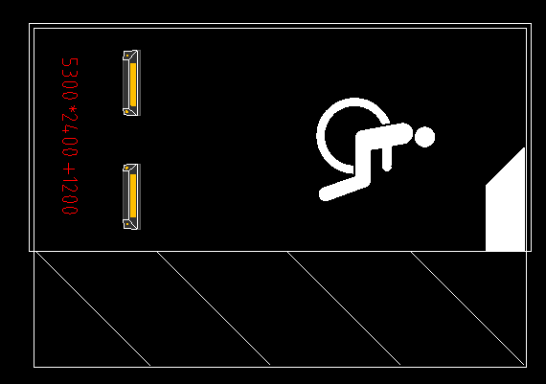 | 1、冷涂标线，漆面平整，光洁 2、线宽150mm((2400+1200)*5300mm) 3、具体做法详见图纸设计 4、包含与之相关的其他一切费用 | 个 | 8 | 65.00 | 520.00
21 | 子母车位线 |  | 1、冷涂标线，漆面平整，光洁 2、线宽150mm（2400*10600mm） 3、具体做法详见图纸设计 4、包含与之相关的其他一切费用 | 个 | 17 | 56.00 | 952.00
22 | 禁停网格线 | 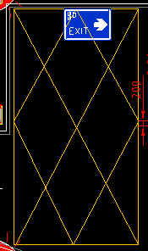 | 1、油性丙烯酸道路划线专用漆，漆面平整，光洁 2、线宽150mm，单个面积25.71m2 3、具体做法详见图纸设计 4、包含与之相关的其他一切费用 | 套 | 1 | 625.00 | 625.00
23 |  |  | 1、油性丙烯酸道路划线专用漆，漆面平整，光洁 2、线宽150mm，单个面积56.78m2 3、具体做法详见图纸设计 4、包含与之相关的其他一切费用 | 套 | 1 | 1420.00 | 1420.00
24 | 人行斑马线 | 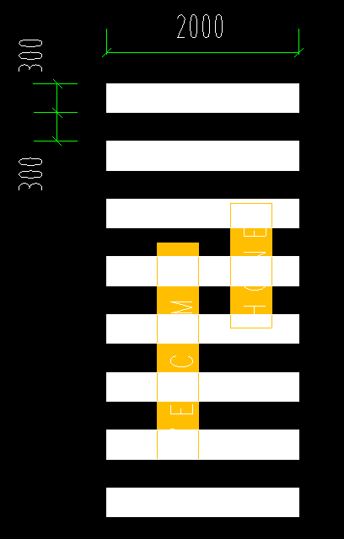 | 1、环氧冷涂划线，漆面平整，光洁。含斑马线温馨语 2、规格：宽2000mm 3、具体做法详见图纸设计 4、包含与之相关的其他一切费用 | 组 | 27 | 120.00 | 3240.00
25 | 车道边缘线 |  | 1、环氧冷涂划线，漆面平整，光洁 2、规格：线宽150mm 3、具体做法详见图纸设计 4、包含与之相关的其他一切费用 | m | 3470.8 | 3.50 | 12147.80
26 | 车道中心线 |  | 1、环氧冷涂划线，漆面平整，光洁 2、线宽150mm 3、具体做法详见图纸设计 4、包含与之相关的其他一切费用 | m | 1569.05 | 4.00 | 6276.20
27 | 小计（元） |  |  |  |  |  | 59295.00
二、反光标牌部分
1 | 导向标 |  | 1、1.2mm厚高强度铝板，工程级反光膜；激光裁板,电脑割字,机械贴膜。含标牌制作安装等 2、规格：1200*300*1.2mm 3、具体做法详见图纸设计 4、包含与之相关的其他一切费用 | 面 | 36 | 75.00 | 2700.00
2 | 车位吊牌 |  | 1、亚克力板+卡槽，安装：天花挂不锈钢链条。含标牌制作安装等 2、规格：300*200*10mm 3、具体做法详见图纸设计 4、包含与之相关的其他一切费用 | 面 | 822 | 21.00 | 17262.00
3 | 禁行牌 |  | 1、"T"型架采用镀锌方通600*300*20,φ600圆牌采用1.2mm高强度铝板，工程级反光膜。含标牌制作安装等 2、φ600圆牌或各种规格矩形牌(铝板)安装在"T"型架时根据实际情况采用膨胀螺丝固定 3、规格：Φ600*1.2mm 4、具体做法详见图纸设计 5、包含与之相关的其他一切费用 | 面 | 5 | 75.00 | 375.00
4 | 禁右转牌 |  | 1、"T"型架采用镀锌方通600*300*20,φ600圆牌采用1.2mm高强度铝板，工程级反光膜。含标牌制作安装等 2、φ600圆牌或各种规格矩形牌(铝板)安装在"T"型架时根据实际情况采用膨胀螺丝固定 3、规格：Φ600*1.2mm 4、具体做法详见图纸设计 5、包含与之相关的其他一切费用 | 面 | 1 | 75.00 | 75.00
5 | 禁左转牌 |  | 1、"T"型架采用镀锌方通600*300*20,φ600圆牌采用1.2mm高强度铝板，工程级反光膜。含标牌制作安装等 2、φ600圆牌或各种规格矩形牌(铝板)安装在"T"型架时根据实际情况采用膨胀螺丝固定 3、规格：Φ600*1.2mm 4、具体做法详见图纸设计 5、包含与之相关的其他一切费用 | 面 | 1 | 75.00 | 75.00
6 | 直行箭头 |  | 1、"T"型架采用镀锌方通600*300*20,φ600圆牌采用1.2mm高强度铝板，工程级反光膜。含标牌制作安装等 2、φ600圆牌或各种规格矩形牌(铝板)安装在"T"型架时根据实际情况采用膨胀螺丝固定 3、规格：Φ600*1.2mm 4、具体做法详见图纸设计 5、包含与之相关的其他一切费用 | 面 | 31 | 75.00 | 2325.00
7 | 三向箭头 |  | 1、"T"型架采用镀锌方通600*300*20,φ600圆牌采用1.2mm高强度铝板，工程级反光膜。含标牌制作安装等 2、φ600圆牌或各种规格矩形牌(铝板)安装在"T"型架时根据实际情况采用膨胀螺丝固定 3、规格：Φ600*1.2mm 4、具体做法详见图纸设计 5、包含与之相关的其他一切费用 | 面 | 17 | 75.00 | 1275.00
8 | 直行右转 |  | 1、"T"型架采用镀锌方通600*300*20,φ600圆牌采用1.2mm高强度铝板，工程级反光膜。含标牌制作安装等 2、φ600圆牌或各种规格矩形牌(铝板)安装在"T"型架时根据实际情况采用膨胀螺丝固定。 3、规格：Φ600*1.2mm 4、具体做法详见图纸设计 5、包含与之相关的其他一切费用 | 面 | 8 | 75.00 | 600.00
9 | 直行左转 |  | 1、"T"型架采用镀锌方通600*300*20,φ600圆牌采用1.2mm高强度铝板，工程级反光膜。含标牌制作安装等 2、φ600圆牌或各种规格矩形牌(铝板)安装在"T"型架时根据实际情况采用膨胀螺丝固定 3、规格：Φ600*1.2mm 4、具体做法详见图纸设计 5、包含与之相关的其他一切费用 | 面 | 12 | 75.00 | 900.00
10 | 左右转箭头 |  | 1、"T"型架采用镀锌方通600*300*20,φ600圆牌采用1.2mm高强度铝板，工程级反光膜。含标牌制作安装等 2、φ600圆牌或各种规格矩形牌(铝板)安装在"T"型架时根据实际情况采用膨胀螺丝固定 3、规格：Φ600*1.2mm 4、具体做法详见图纸设计 5、包含与之相关的其他一切费用 | 面 | 19 | 75.00 | 1425.00
11 | 右转箭头 |  | 1、"T"型架采用镀锌方通600*300*20,φ600圆牌采用1.2mm高强度铝板，工程级反光膜。含安装等 2、φ600圆牌或各种规格矩形牌(铝板)安装在"T"型架时根据实际情况采用膨胀螺丝固定 3、规格：Φ600*1.2mm 4、具体做法详见图纸设计 5、包含与之相关的其他一切费用 | 面 | 5 | 75.00 | 375.00
12 | 左转箭头 |  | 1、"T"型架采用镀锌方通600*300*20,φ600圆牌采用1.2mm高强度铝板，工程级反光膜。含标牌制作安装等 2、φ600圆牌或各种规格矩形牌(铝板)安装在"T"型架时根据实际情况采用膨胀螺丝固定 3、规格：Φ600*1.2mm 4、具体做法详见图纸设计 5、包含与之相关的其他一切费用 | 面 | 8 | 75.00 | 600.00
13 | 掉头标牌 |  | 1、"T"型架采用镀锌方通600*300*20,φ600圆牌采用1.2mm高强度铝板，工程级反光膜。含标牌制作安装等 2、φ600圆牌或各种规格矩形牌(铝板)安装在"T"型架时根据实际情况采用膨胀螺丝固定 3、规格：Φ600*1.2mm 4、具体做法详见图纸设计 5、包含与之相关的其他一切费用 | 面 | 12 | 75.00 | 900.00
14 | 出口指示标牌 |  | 1、1.2mm厚高强度铝板，工程级反光膜。含标牌制作安装等 2、规格：600*800*1.2mm 3、具体做法详见图纸设计 4、包含与之相关的其他一切费用 | 面 | 13 | 85.00 | 1105.00
15 | 出口指示标牌 |  | 1、1.2mm厚高强度铝板，工程级反光膜。含标牌制作安装等 2、规格：600*800*1.2mm 3、具体做法详见图纸设计 4、包含与之相关的其他一切费用 | 面 | 18 | 85.00 | 1530.00
16 | 出口指示标牌 | 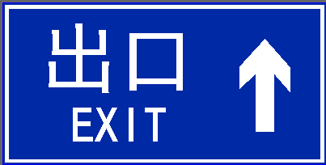 | 1、1.2mm厚高强度铝板，工程级反光膜。含标牌制作安装等 2、规格：600*800*1.2mm 3、具体做法详见图纸设计 4、包含与之相关的其他一切费用 | 面 | 9 | 85.00 | 765.00
17 | 掉头出口指示牌 | 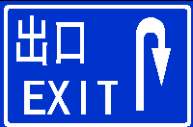 | 1、1.2mm厚高强度铝板，工程级反光膜。含标牌制作安装等 2、规格：600*800*1.2mm 3、具体做法详见图纸设计 4、包含与之相关的其他一切费用 | 面 | 1 | 85.00 | 85.00
18 | 单元楼栋指示牌 | 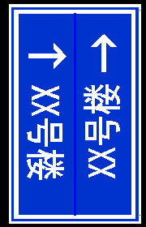 | 1、1.2mm厚高强度铝板，工程级反光膜。含标牌制作安装等 2、规格：1000*600*1.2mm 3、具体做法详见图纸设计 4、包含与之相关的其他一切费用 | 面 | 29 | 85.00 | 2465.00
19 | 电梯附墙牌 |  | 1、1.2mm厚高强度铝板，工程级反光膜。含标牌制作安装等 2、规格：600*400*1.2mm 3、具体做法详见图纸设计 4、包含与之相关的其他一切费用 | 面 | 31 | 60.00 | 1860.00
20 | 楼梯附墙牌 | 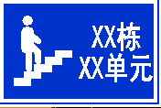 | 1、1.2mm厚高强度铝板，工程级反光膜。含标牌制作安装等 2、规格：600*400*1.2mm 3、具体做法详见图纸设计 4、包含与之相关的其他一切费用 | 面 | 33 | 60.00 | 1980.00
21 | 小计（元） |  |  |  |  |  | 38677.00
三、交通设施部分
1 | 橡胶护角器 |  | 1、天然橡胶工程级反光膜 2、规格：800*100*10mm 3、具体做法详见图纸设计 4、包含与之相关的其他一切费用 | 个 | 1502 | 18.00 | 27036.00
2 | 悬牌吊架 |  | 1、螺栓固定，镀锌管组焊；磷化防腐，表面防锈处理 2、具体做法详见图纸设计 3、包含与之相关的其他一切费用 | 根 | 189 | 10.00 | 1890.00
3 | 广角镜 | 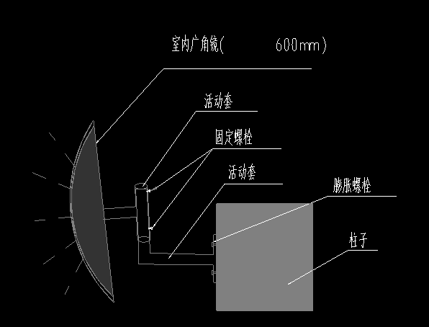 | 1、防爆广角镜，膨胀螺栓墙(柱)面固定 2、规格：直径600mm 3、具体做法详见图纸设计 4、包含与之相关的其他一切费用 | 面 | 32 | 160.00 | 5120.00
4 | 橡胶车轮定位器 | 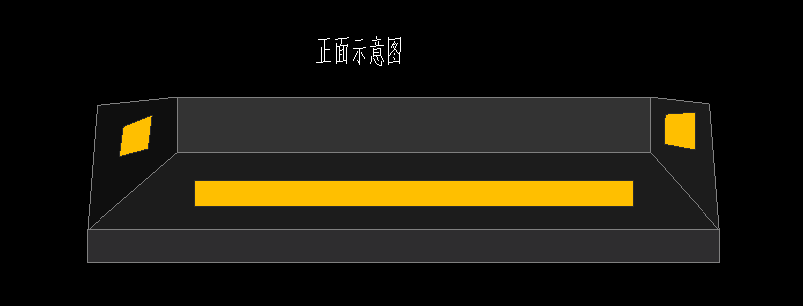 | 1、天然橡胶车轮实心定位器；膨胀螺丝固定 2、规格：560*160*110mm 3、具体做法详见图纸设计 4、包含与之相关的其他一切费用 | 对 | 822 | 32.00 | 26304.00
5 | 橡胶减速带 |  | 1、天然橡胶减速带；膨胀螺丝固定 2、规格：500*380*50mm 3、具体做法详见图纸设计 4、包含与之相关的其他一切费用 | m | 181.4 | 75.00 | 13605.00
6 | 反光道钉 |  | 1、abs工程塑料，双面反光，间距2000mm 2、规格：100*100*20mm 3、具体做法详见图纸设计 4、包含与之相关的其他一切费用 | 个 | 91.00 | 10.00 | 910.00
7 | 反光轮廓标 |  | 1、abs工程塑料，双面反光，安装高度距地面1000mm，间隔3000mm，安装在线形诱导标下方 2、具体做法详见图纸设计 3、包含与之相关的其他一切费用 | 个 | 91 | 10.00 | 910.00
8 | 反光防撞柱 |  | 1、2.5厚焊接钢管，整体带镀锌，面涂黑黄相间反光漆 2、镀锌钢管规格：DN89*600*2.5mm 3、具体做法详见图纸设计 4、包含与之相关的其他一切费用 | 个 | 130 | 15.00 | 1950.00
9 | 限高横杆 |  | 1、限高横杆制作安装等 2、规格：DN40（1.5英寸）的镀锌管 3、覆盖黄黑相间高，亮反光膜 4、使用膨胀螺丝把链条固定在结构梁 5、具体做法详见图纸设计 6、包含与之相关的其他一切费用 | m | 9.4 | 60.00 | 564.00
10 | 小计（元） |  |  |  |  |  | 78289.00
四、地坪部分
1 | 无振止滑坡道 | 1、基层表面打磨处理 2、界面剂2遍 3、批涂界面抗压层,施工平均厚度不小于3mm 4、划线放样,粘贴美纹纸 5、防滑阻尼层,施工平均厚度不小于3mm 6、滚涂灰色环氧面漆两遍（颜色可调换） 7、清理,表面养护等 8、具体做法详见图纸设计 9、包含与之相关的其他一切费用 |  | m2 | 334.1 | 85.00 | 28398.50 | 按投影面积
2 | 行车通道区域 | 1、混凝土基层清理,抹平压实,打磨,清除灰尘等 2、1.5mm厚环氧树脂地坪漆底漆滚涂一道、中涂批涂、面漆滚涂两道等(底漆不低于0.2kg/平米,中涂不低于0.7kg/平米,面漆0.3kg/平米) 3、颜色为灰色（颜色可调换） 4、具体做法详见图纸设计 5、包含与之相关的其他一切费用 |  | m2 | 8491.73 | 30.00 | 254751.90
3 | 停车位区域 | 1、混凝土基层清理,抹平压实,打磨,清除灰尘等; 2、1.2mm厚环氧树脂地坪漆底漆滚涂一道、中涂批涂、面漆滚涂两道等(底漆不低于0.2kg/平米,中涂不低于0.46kg/平米,面漆0.3kg/平米); 3、颜色为橘色（颜色可调换） 4、具体做法详见图纸设计 5、包含与之相关的其他一切费用 |  | m2 | 16817.21 | 27.00 | 454064.67
4 | 非机动车区域 | 1、混凝土基层清理,抹平压实,打磨,清除灰尘等 2、1.2mm厚环氧树脂地坪漆底漆滚涂一道、中涂批涂、面漆滚涂两道等(底漆不低于0.2kg/平米,中涂不低于0.46kg/平米,面漆0.3kg/平米) 3、颜色为橘色（颜色可调换） 4、具体做法详见图纸设计 5、包含与之相关的其他一切费用 |  | m2 | 653.83 | 27.00 | 17653.41
5 | 非停车区域 | 1、混凝土基层清理,抹平压实,打磨,清除灰尘等 2、1.2mm厚环氧树脂地坪漆底漆滚涂一道、中涂批涂、面漆滚涂两道等(底漆不低于0.2kg/平米,中涂不低于0.46kg/平米,面漆0.3kg/平米) 3、颜色为橘色（颜色可调换） 4、具体做法详见图纸设计 5、包含与之相关的其他一切费用 |  | m2 | 2712.2 | 27.00 | 73229.40
6 | 小计（元） |  |  |  |  |  | 828097.88
五、墙柱面喷涂部分
1 | 柱面色带 （颜色可调换） | 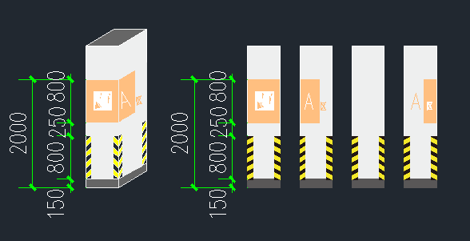 | 1、环保型内墙涂料，一遍底漆两遍面漆，颜色综合考虑（含文字、图案、字母等） 2、规格：高800mm 3、具体做法详见图纸设计 4、包含与之相关的其他一切费用 | ㎡ | 1017.6 | 17.00 | 17299.20
2 | 墙面色带 （颜色可调换） | 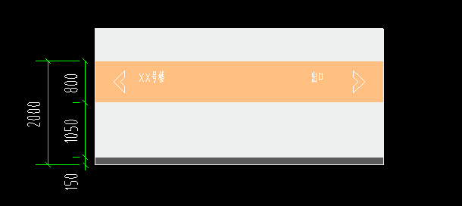 | 1、环保型内墙涂料，一遍底漆两遍面漆，颜色综合考虑（含文字、图案、字母等） 2、规格：高800mm 3、具体做法详见图纸设计 4、包含与之相关的其他一切费用 | ㎡ | 5264.52 | 17.00 | 89496.84
3 | 门厅墙面色带 （颜色可调换） | 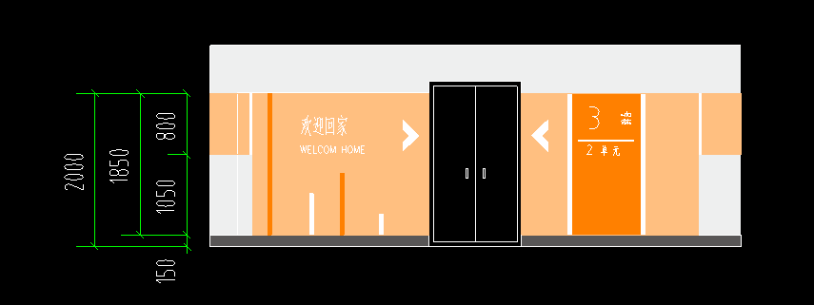 | 1、环保型内墙涂料，一遍底漆两遍面漆，颜色综合考虑（含文字、图案、字母等） 2、规格：高1850mm 3、具体做法详见图纸设计 4、包含与之相关的其他一切费用 | ㎡ | 342.53 | 17.00 | 5822.97
4 | 坡道墙面色带 （颜色可调换） |  | 1、环保型内墙涂料，一遍底漆两遍面漆，颜色综合考虑（含文字、图案、字母等） 2、规格：高800mm 3、具体做法详见图纸设计 4、包含与之相关的其他一切费用 | ㎡ | 643.74 | 17.00 | 10943.58
5 | 踢脚线 （颜色可调换） |  | 1、环保型内墙涂料，一遍底漆两遍面漆，颜色综合考虑 2、规格：高150mm 3、具体做法详见图纸设计 4、包含与之相关的其他一切费用 | ㎡ | 950.47 | 6.00 | 5702.82
6 | 小计（元） |  |  |  |  |  | 129265.41
六、排水沟部分
1 | 铸铁排水沟盖板 |  | 1、570*25铸铁篦子(参图集05J927-1 P48页节点4) 2、具体做法详见图纸设计 3、包含与之相关的其他一切费用 4、部位：房间内排水沟 | m | 89.78 | 130.00 | 11671.40
2 | 不锈钢截水沟盖板 |  | 1、800*400*5 304不锈钢篦子 2、具体做法详见图纸设计 3、包含与之相关的其他一切费用 4、部位：坡道出入口 | m | 33.48 | 530.00 | 17744.40
3 | 截水沟角钢支架 |  | 1、L50*45*5镀锌角钢、预埋件等 2、参05J927-1，P47 3、具体做法详见图纸设计 4、包含与之相关的其他一切费用 5、部位：房间内排水沟、坡道出入口 | m | 123.26 | 40.00 | 4930.40 | 按同盖板长度计入
4 | 小计（元） |  |  |  |  |  | 34346.20
七：含税金额合计（元） |  |  | （一）+（二）+（三）+（四）+（五）+（六） |  |  |  | 1167970.49
注：1.综合单价中包含：人工费、材料费、机械费、安装费、措施费、窝工费、水电费、垃圾清运费、材料检测检验费、规费、安全文明施工费、扬尘治理增加费、疫情增加费、管理费、利润、税金(增值税专用发票)、验收、质保期服务等所需全部费用。 2.若对工程量清单存疑，请在招标文件约定的期限内提出，经招标人确认后修正清单。

